Solicitud_Eliminación
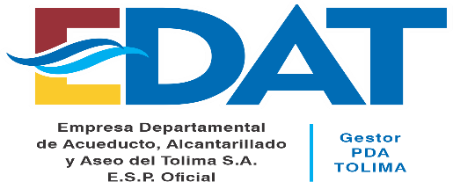 | EMPRESA DEPARTAMENTAL DE ACUEDUCTO, ALCANTARILLADO Y ASEO DEL TOLIMA EDAT S.A. E.S.P. OFICIAL |  |  | CODIGO: GDO-FOR-004
 | GESTION DOCUMENTAL |  |  | VERSION: 001
 | SOLICITUD DE ELIMINACIÓN DE DOCUMENTOS |  |  | FECHA: 2021/10/19

SOLICITUD DE: |  |  |  | FECHA | D | M | A
PROCESO:
DEPENDENCIA:
NOMBRE DEL EXPEDIENTE Y/O DOCUMENTO |  |  |  | CODIGO:
 |  |  |  | DEPENDENCIA
 |  |  |  | SERIE
 |  |  |  | SUBSERIE
JUSTIFICACIÓN

OBSERVACIONES DE LA SECRETARIA GENERAL Y JURIDICA Y GESTION DOCUMENTAL

NOMBRE Y FIRMA PROFESIONAL DEPENDENCIA SOLICITANTE |  | NOMBRE Y FIRMA SECRETARÍA GENERAL Y JURIDICA | NOMBRE Y FIRMA LIDER RESPONSABLE DEL PROCESO
LOS DATOS PROPORCIONADOS SERÁN TRATADOS DE ACUERDO A LA POLÌTICA DE TRATAMIENTO DE DATOS PERSONALES DE EDAT S.A E.S.P. OFICIAL Y LA LEY 1581 DE 2012

